2023_08_data
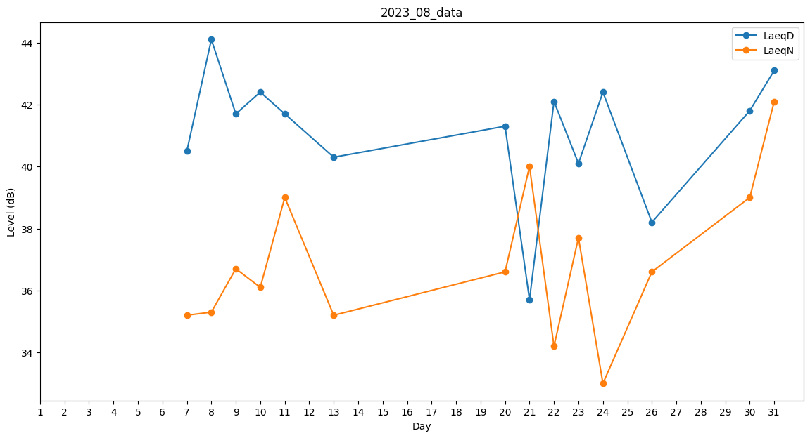
Day | LaeqD | LaeqN
1 | 0 | 36.8
2 | 41.8 | 0
3 | 36.6 | 0
4 | 41.2 | 0
5 | 0 | 0
6 | 39 | 0
7 | 40.5 | 35.2
8 | 44.1 | 35.3
9 | 41.7 | 36.7
10 | 42.4 | 36.1
11 | 41.7 | 39
12 | 38.6 | 0
13 | 40.3 | 35.2
14 | 0 | 0
15 | 0 | 0
16 | 33.2 | 0
17 | 0 | 0
18 | 39 | 0
19 | 35.9 | 0
20 | 41.3 | 36.6
21 | 35.7 | 40
22 | 42.1 | 34.2
23 | 40.1 | 37.7
24 | 42.4 | 33
25 | 0 | 0
26 | 38.2 | 36.6
27 | 0 | 0
28 | 37.5 | 0
29 | 40.7 | 0
30 | 41.8 | 39
31 | 43.1 | 42.1

